12図
 | 令和 |  |  |  |  |  |  | 令和
 | 元年 | 2年 | 3年 | 4年 | 5年 | 6年 |  | 元年 | 2年 | 3年 | 4年 | 5年 | 6年
常用雇用指数 | 99.8 | 100.0 | 99.5 | 100.3 | 101.4 | 102.4 | 常用雇用指数前年比 | 1.4 | 0.2 | △ 0.5 | 0.8 | 1.1 | 1.0
基準線 | 100 | 100 | 100 | 100 | 100 | 100

13図
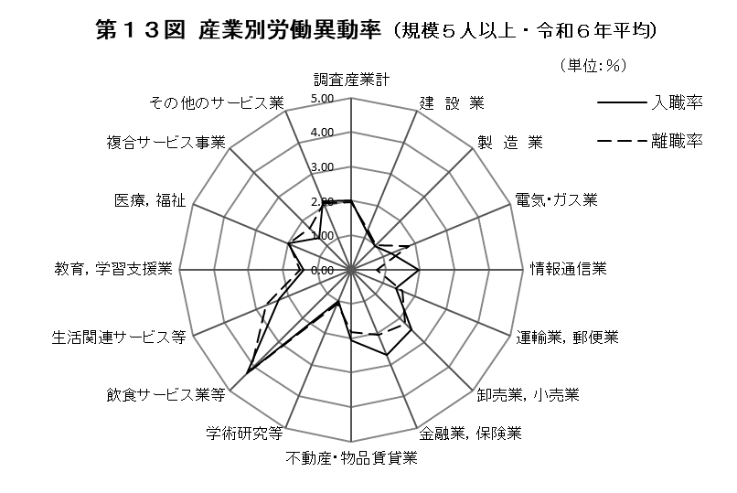

14図
 | 1 | 1

 | 令和
 | 元年 | 2年 | 3年 | 4年 | 5年 | 6年
入職率 | 25.92 | 24.72 | 24.96 | 26.40 | 26.04 | 24.12
離職率 | 24.60 | 24.72 | 25.56 | 25.44 | 25.20 | 23.64

15図
卸売業，小売業 | 20.1
製造業 | 16.4
医療，福祉 | 16.4
飲食サービス業等 | 9.2
その他のサービス業 | 8.6
運輸業，郵便業 | 8.3
教育，学習支援業 | 5.9
建設業 | 4.7
生活関連サービス等 | 2.6
その他 | 7.7
 | 99.9
 | 0.0
 | 0.0
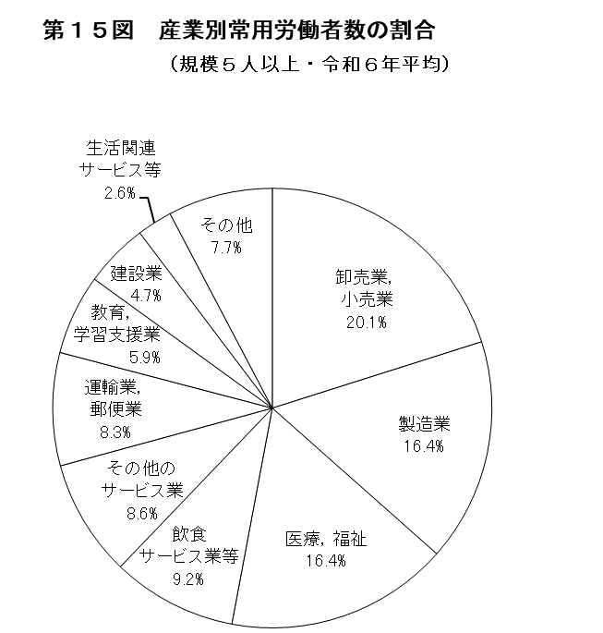

（注）「その他」は、鉱業・採石業等、電気・ガス業、
情報通信業、金融業，保険業、不動産・物品賃
貸業、学術研究等、複合サービス事業を合計し
たものである。
（注）割合については、小数点以下第２位四捨五入の
ため、割合の計は必ずしも100とならない。

18表
卸売業，小売業 | 20.1
製造業 | 16.4
医療，福祉 | 16.4
飲食サービス業等 | 9.2
その他のサービス業 | 8.6
運輸業，郵便業 | 8.3
教育，学習支援業 | 5.9
建設業 | 4.7
生活関連サービス等 | 2.6
その他 | 7.7
 | 99.9
 | 0.0
 | 0.0
第１８表 産業別、男女別雇用の構成（規模５人以上・令和６年平均）
 |  |  |  |  |  |  |  |  |  | （単位：人，％）
 | 男 子 |  |  |  |  | 女 子

産 業 大 分 類 | 常 用 労 働 者 数 |  | 一般 | パートタイム |  | 常 用 労 働 者 数 |  | 一般 | パートタイム
 |  |  | 労働者数 | 労働者数 |  |  |  | 労働者数 | 労働者数
 | 人 数 | 構成比 | 人 数 | 人 数 | パート | 人 数 | 構成比 | 人 数 | 人 数 | パート
 |  |  |  |  | 比率 |  |  |  |  | 比率
調査産業計 | 1,127,814 | 100.0 | 893,782 | 234,032 | 20.8 | 1,126,032 | 100.0 | 481,172 | 644,860 | 57.3
建 設 業 | 80,451 | 7.1 | 79,431 | 1,020 | 1.3 | 25,495 | 2.3 | 22,171 | 3,324 | 13.1
製 造 業 | 247,348 | 21.9 | 226,231 | 21,117 | 8.5 | 122,272 | 10.9 | 60,768 | 61,504 | 50.3
電気・ガス業 | 4,478 | 0.4 | 4,377 | 101 | 2.3 | 1,054 | 0.1 | 764 | 290 | 27.5
情報通信業 | 17,865 | 1.6 | 17,659 | 206 | 1.2 | 5,072 | 0.5 | 4,649 | 423 | 8.3
運輸業，郵便業 | 133,245 | 11.8 | 106,268 | 26,977 | 20.3 | 54,755 | 4.9 | 18,966 | 35,789 | 65.3
卸売業，小売業 | 193,184 | 17.1 | 136,309 | 56,875 | 29.4 | 259,056 | 23.0 | 67,393 | 191,663 | 74.0
金融業，保険業 | 18,139 | 1.6 | 17,501 | 638 | 3.5 | 25,276 | 2.2 | 17,744 | 7,532 | 29.8
不動産・物品賃貸業 | 26,194 | 2.3 | 23,636 | 2,558 | 9.8 | 12,712 | 1.1 | 9,370 | 3,342 | 26.2
学術研究等 | 34,176 | 3.0 | 32,967 | 1,209 | 3.6 | 15,400 | 1.4 | 10,841 | 4,559 | 29.5
飲食サービス業等 | 64,350 | 5.7 | 18,907 | 45,443 | 70.6 | 143,343 | 12.7 | 13,051 | 130,292 | 90.9
生活関連サービス等 | 26,140 | 2.3 | 13,450 | 12,690 | 49.2 | 32,737 | 2.9 | 8,867 | 23,870 | 73.2
教育，学習支援業 | 68,574 | 6.1 | 55,120 | 13,454 | 19.6 | 64,159 | 5.7 | 42,572 | 21,587 | 33.7
医療，福祉 | 90,217 | 8.0 | 66,013 | 24,204 | 26.8 | 280,505 | 24.9 | 167,453 | 113,052 | 40.3
複合サービス事業 | 7,564 | 0.7 | 6,978 | 586 | 7.7 | 5,431 | 0.5 | 2,698 | 2,733 | 50.2
その他のサービス業 | 115,773 | 10.3 | 88,817 | 26,956 | 23.3 | 78,758 | 7.0 | 33,858 | 44,900 | 56.9
（注） 常用労働者数については、単位未満四捨五入のため、合計と内訳の計は必ずしも一致しない。

16図
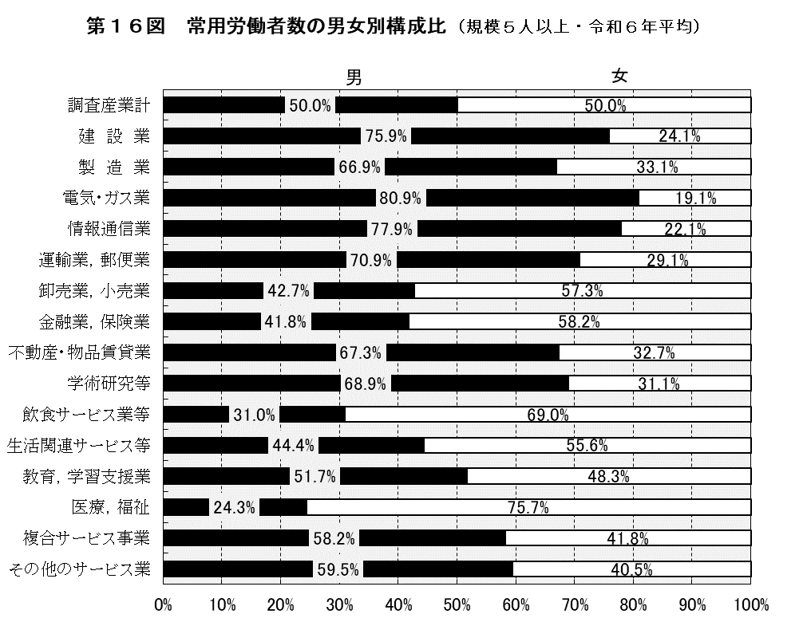

17図
 | 1 | 1

 | 令和
 | 元年 | 2年 | 3年 | 4年 | 5年 | 6年
調査産業計 | 39.6 | 39.0 | 39.2 | 40.4 | 40.1 | 39.0
製 造 業 | 19.3 | 17.0 | 18.2 | 18.5 | 20.7 | 22.4

18図
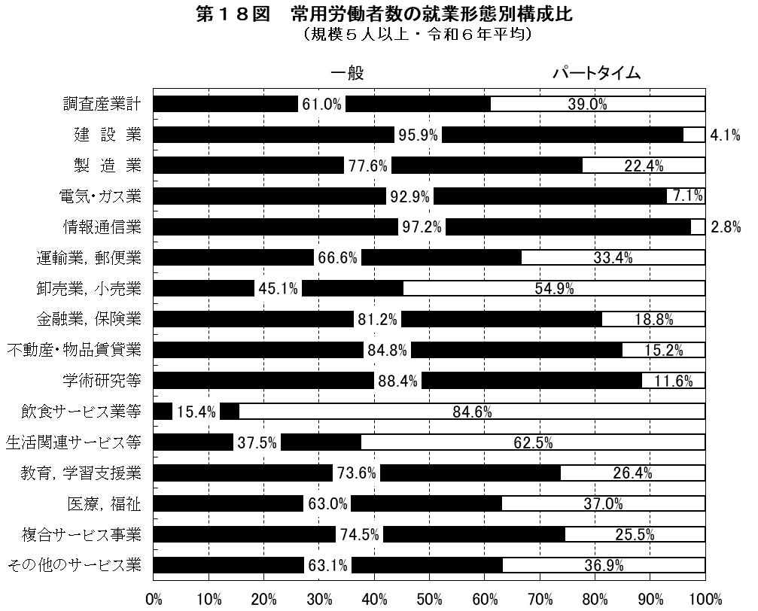

19図
 | 令和 |  |  |  |  |  |  | 令和
 | 元年 | 2年 | 3年 | 4年 | 5年 | 6年 |  | 元年 | 2年 | 3年 | 4年 | 5年 | 6年
埼玉県 | 99.8 | 100.0 | 99.5 | 100.3 | 101.4 | 102.4 | 埼玉県 | 1.4 | 0.2 | △ 0.5 | 0.8 | 1.1 | 1.0
全 国 | 99.8 | 100.0 | 100.5 | 101.3 | 103.1 | 104.3 | 全 国 | 1.2 | 0.2 | 0.5 | 0.8 | 1.9 | 1.2
基準線 | 100 | 100 | 100 | 100 | 100 | 100

20図
 | 令和
 | 元年 | 2年 | 3年 | 4年 | 5年 | 6年
埼玉県 | 39.6 | 39.0 | 39.2 | 40.4 | 40.1 | 39.0
全 国 | 31.5 | 31.1 | 31.3 | 31.6 | 32.2 | 30.9

